Organisatie_HO
ORGANISATIE VAN HET HOGER ONDERWIJS IN VLAANDEREN

We hebben in deze publicatie de basisopleidingen opgenomen, dat zijn de professioneel gerichte bachelors, academisch gerichte bachelors, masters en masters na professioneel gerichte bachelor en de schakelprogramma’s. Daarnaast kennen we ook nog voorbereidingsprogramma’s, bachelor-na-bachelors- en master-na-masteropleidingen, specifieke lerarenopleidingen, doctoraten en postgraduaten, maar die vallen niet binnen de scope van deze publicatie (zie Figuur 1).

Figuur 1: Structuur van het hoger onderwijs in Vlaanderen
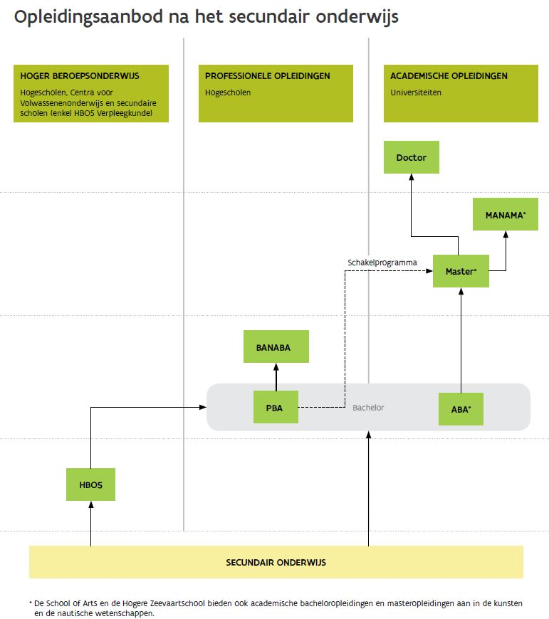

Professioneel gerichte bacheloropleidingen zijn in de eerste plaats gericht op de beroepspraktijk en hebben tot doel de studenten te brengen tot een niveau van algemene en specifieke kennis en van competenties nodig voor de zelfstandige uitoefening van een beroep of groep van beroepen. Een professioneel gerichte bacheloropleiding biedt als dusdanig een rechtstreekse uitstroommogelijkheid naar de arbeidsmarkt.

Academisch gerichte bacheloropleidingen hebben tot doel de studenten te brengen tot een niveau van kennis en competenties eigen aan het wetenschappelijk of artistiek functioneren in het algemeen en aan een specifiek domein van de wetenschappen of de kunsten in het bijzonder.

De masteropleidingen hebben tot doel de studenten te brengen tot een gevorderd niveau van kennis en competenties eigen aan het wetenschappelijk of artistiek functioneren in het algemeen en aan een specifiek domein van de wetenschappen of de kunsten in het bijzonder, dat noodzakelijk is voor de autonome beoefening van de wetenschappen of de kunsten of voor de aanwending van deze wetenschappelijke of artistieke kennis in de zelfstandige uitoefening van een beroep of groep van beroepen.

Een aantal masteropleidingen worden georganiseerd als vervolg op een professioneel gerichte bacheloropleiding. Dit zijn masteropleidingen na een professionele bachelor die in principe toegankelijk zijn na het volgen van een schakelprogramma.

Een schakelprogramma is een programma dat wordt opgelegd aan een student die zich wenst in te schrijven voor een masteropleiding op grond van een in het professioneel hoger onderwijs uitgereikt bachelorsdiploma.

Bacheloropleidingen sluiten aan bij het secundair onderwijs. Masteropleidingen sluiten in de regel aan bij een (academische) bacheloropleiding. Masteropleidingen kunnen ook toegankelijk zijn voor professioneel gerichte bachelors na het succesvol afronden van een schakelprogramma.

